상품제안서
R023 치즈샌드 14인치 레디백 미니캐리어 | 상품코드: F29232

 |  |  |  |  |  |  | 02-412-0044 | www.easy1.co.kr
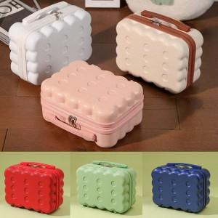

【상세/제작정보】

【인쇄/포장옵션】 | 풀칼라 / OPP(비닐)

【공급단가】 | 수량 | 100~ | 300~ | 500~ | 1,000~ | 3,000~
*VAT별도 | 단가 | 16,000원 | 15,740원 | 15,360원 | 14,970원 | 14,720원

【상품 URL】 | https://dev.easy1.co.kr:443/src/goods_detail.php?gdno=29232

